Bewertung, Checkliste
Kriterium |  | Kriterienaussage | Kriterienfragen | Hinweis / Kommentar | Bewertung 1: trifft überhaupt nicht zu (0-10%) | Bewertung 2: trifft eher nicht zu (>10% - 40%) | Bewertung 3 - teils / teils (>40% - 60%) | Bewertung 4 - trifft eher zu (>60 - 90%) | Bewertung 5 - trifft voll und ganz zu (>90%) | Begründung der Bewertung | Durchschnitt Bewertung | OZG - Einordnung (für Verwaltung)
Für jedes Kriterium kann eine Bewertung auf einer Skala von 1 (trifft uberhaupt nicht zu) bis 5 (trifft voll und ganz zu) vergeben werden. Dies erfolgt durch Eintrag eines „x“ in die entsprechende Spalte.
Die Mittelwerte werden automatisch berechnet. Zur besseren Nachvollziehbarkeit wird empfohlen, die Bewertungen mit kurzen Begründungen zu hinterlegen.
Schraffierte Felder können ausgefüllt werden, ohne die vorgegebene inhaltliche Logik zu beeinflussen. Grundsätzlich sind jedoch alle Zellen an die jeweiligen organisatorischen Gegebenheiten und spezifischen Anforderungen anpassbar.
1) Technologie |  |  |  | Mit dieser Dimension wird die technologische Basis und das technologische Umfeld des Prozesses betrachtet. Hier liegt die These zugrunde, dass digitale Prozesse stimmig in die IT-Struktur einer Organisation integriert und gleichzeitig kompatibel zu weiteren Prozessdimensionen und Systemen sein sollten.
Technologiebasis | Input- und Output-Kanäle Es wird betrachtet, ob die In- und Output-Kanäle analog (bspw. papierbasiert) oder digitalisiert sind. | 1. Alle eingehenden Informationen für den Prozess sind vollständig digital. | 1. Inwieweit sind alle eingehenden Informationen für den Prozess vollständig digital? |  |  |  |  | x |  |  | 3.5
 |  | 2. Alle ausgehenden Informationen für den Prozess sind vollständig digital. | 2. Inwieweit sind alle ausgehenden Informationen für den Prozess vollständig digital? |  |  |  | x
Tools im Prozess | Es wird betrachtet, inwieweit Digitalisierungs-werkzeuge im Prozess eingesetzt werden. | 3. Es werden Software-Lösungen zur vollständigen digitalen Umsetzung des Prozesses eingesetzt. | 3. Wie stark wird eine Software-Lösung zur Modellierung und Analyse des Geschäftsprozesses eingesetzt? |  |  |  | x |  |  |  | 4
 |  | 4. Der Prozess ist mit Software-Lösungen vollständig automatisiert. | 4. Wie vollständig ist der Geschäftsprozess durch eine Software-Lösung automatisiert? |  |  |  |  |  | x
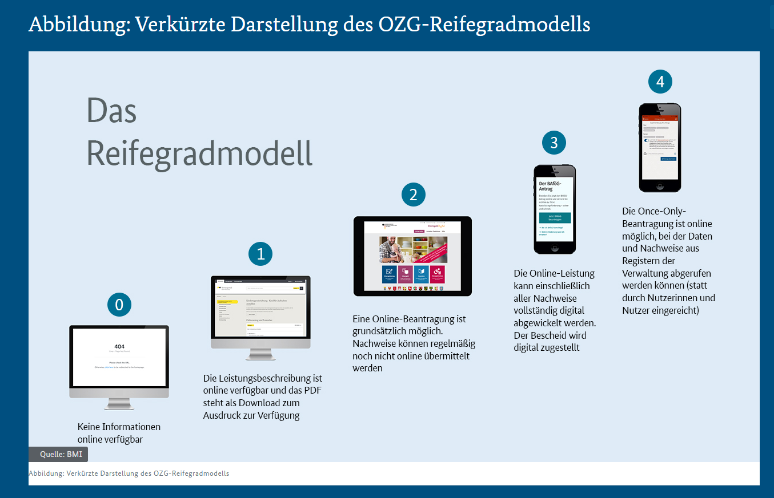
Systemintegration | Es wird betrachtet, in welcher Qualität die technische Lösungen miteinander verbunden sind und inwieweit mögliche unnötige Medienbrüche bestehen. Hinweis: In einzelnen Bereichen kann es z. B. aufgrund von gesetzlichen Verpflichtungen zu notwendigen Medienbrüchen im Prozess kommen. | 5. Alle im Prozess verwendeten Software-Lösungen sind vollständig integriert (z.B. über APIs). | 5. In welchem Maß sind die im Prozess verwendeten Software-Lösungen interaktionsfähig? |  |  | x |  |  |  |  | 3.5
 |  | 6. Der Prozess läuft vollständig ohne unnötige Medienbrüche. | 6. Inwieweit läuft der Prozess ohne unnötige Medienbrüche ab? |  |  |  |  |  | x

2) Prozessdaten |  |  |  | Diese Dimension bewertet, in welcher Form Daten im Prozess vorliegen und wie mit diesen Daten umgegangen wird. Daten und eine fundierte Datenanalyse gelten als entscheidende Erfolgsfaktoren. Prozessdaten gilt es weitgehend digital zu erheben, zu analysieren und anschließend die gewonnenen Erkenntnisse zu nutzen. Dabei sind stets datenschutzrechtliche und betriebsratsrechtliche Anforderungen zu berücksichtigen bzw. zu prüfen.
Datenerhebung | Bei der Datenerhebung stehen die Prozessdaten im Vordergrund (wohingegen bei dem vorhergehenden Kriterium "Technologiebasis" das Erkenntnisinteresse bei den In- und Output-Kanälen liegt). Es wird bewertet, ob die Datenbasis eine weitreichende digitale Nutzung zulässt (z.B. Process Mining). Dafür müssen Prozessdaten erhoben und für die weitere Nutzung gespeichert werden. | 7. Prozessdurchläufe (z. B. Logdaten) werden vollständig digital archiviert. | 7. In welchem Umfang werden Prozessdurchläufe (z.B. Logdaten) digital archiviert? |  |  |  |  | x |  |  | 3
 |  | 8. Prozessdurchläufe (z. B. Logdaten) werden vollständig automatisiert erhoben. | 8. Wie vollständig werden Prozessdurchläufe (z. B. Logdaten) automatisiert erhoben? |  |  | x
Datenbereitstellung | Es wird bewertet, inwieweit die Prozessdaten aufbereitet und bereitgestellt werden müssen, um Daten (z.B. in Form von Auswertungen) digital abfragen und darstellen zu können. Die Bewertung dieses Kriteriums muss unter Berücksichtigung von Datenschutzregeln erfolgen und die Bereitstellung von Daten einem Berechtigungsmanagement obliegen. | 9. Die Bereitstellung von Daten für das Berichtswesen (Reporting) ist vollständig digital. | 9. Wie vollständig werden Daten für das Berichtswesen (z.B. für den Kunden, das Berichtswesen) digital bereitgestellt? |  |  |  |  | x |  |  | 3
 |  | 10. Die visuelle Darstellung von Daten erfolgt strukturiert und nutzerfreundlich (z.B. in einem Dashboard). | 10. Inwieweit ist die Darstellung von Daten einfach und nutzerfreundlich strukturiert? |  |  | x
Datenverwendung | Es wird betrachtet, ob Daten auch für komplexe Operationen und Anwendungen wie Business Intelligence, Big Data und Künstliche Intelligenz sowie Process Mining verwendet werden können. Dies spiegelt z. T. auch eine prozessexterne Verwendung der Daten wieder. Außerdem wird beleuchtet, inwieweit Daten digital ausgewertet und für die kontinuierliche Verbesserung des Prozesses eingesetzt werden. | 11. Daten können vollständig durch eine Schnittstelle für die externe Nutzung durch weitere Anwendungen (wie z.B. Business Intelligence) bereitgestellt werden. | 11. In welchem Maß können Daten durch eine Schnittstelle für die externe Nutzung durch weitere Anwendungen, wie z.B. BI oder Process Mining genutzt werden? |  |  |  | x |  |  |  | 4
 |  | 12. Daten sind immer Grundlage zur Verbesserung des Prozesses (z.B. als Bestandteil von regelmäßig betrachteten Prozess-KPIs). | 12. Inwieweit werden Daten als Grundlage zur Verbesserung des Geschäftsprozesses verwendet? |  |  |  |  |  | x

3) Prozessqualität |  |  |  | Mit dieser Dimension wird der Prozess im engeren Sinne bewertet. Wenn ein schlechter Prozess digitalisiert wird, resultiert daraus ein schlechter digitaler Prozess.
Beschreibung | Es wird betrachtet, ob eine (digitale) Prozessbeschreibung mithilfe von Standards (inkl. Unternehmensstandards) vorliegt, da dies eine wesentliche Qualitätsgrundanforderung an das Prozessmanagement darstellt, auf deren Basis die Qualität des eigentlichen Prozesses analysiert wird. | 13. Der aktuelle Prozess ist mithilfe von Standards (z.B. BPMN, EPK oder UML) vollständig dokumentiert (Fokus: Dokumentation). | 13. In welchem Umfang ist der aktuelle Prozess mithilfe von Standards (z. B. BPMN, EPK oder UML) dokumentiert? (Fokus: Dokumentation) |  |  |  |  |  | x |  | 4.5
 |  | 14. Der Prozess ist mithilfe von Standards vollständig beschrieben (Fokus: Arbeitsablaufbeschreibung). | 14. Wie detailliert ist der Prozess mithilfe von Standards vollständig beschrieben (Fokus: Arbeitsablaufbeschreibung)? |  |  |  |  | x
Ausführung | Es wird betrachtet, ob Transparenz über den Prozess gegeben ist und Vorsorge betrieben wurde, damit die Stabilität des Prozesses auch bei Lastspitzen sichergestellt ist. Beispielsweise sind Transparenz, eine niedrige Fehlerquote, ein﻿﻿ hoher Automatisierungsgrad und geringe Wartezeiten Indikatoren für einen gut ausgeführten Prozess. | 15. Der Status des Prozesses (i.S.v. Verfügbarkeit, aktueller Einschränkungen) ist jederzeit einsehbar. | 15. In welchem Maße ist der Status des Prozesses jederzeit einsehbar (falls gewünscht)? |  |  | x |  |  |  |  | 2
 |  | 16. Die Stabilität der Prozessdurchläufe ist auch bei Lastspitzen zu jeder Zeit sichergestellt. | 16. Wie stabil sind die Prozessdurchläufe auch bei Lastspitzen?
Compliance | Es wird betrachtet, inwiefern regulatorische Anforderungen an Datenschutz (Eigenschaft, dass Informationen nicht an unbefugte Stellen weitergegeben oder weitergeleitet werden, einschließlich nicht autorisierter Personen, Organisationen oder Prozesse) und Informationssicherheit (Wahrung der Vertraulichkeit, Integrität und Verfügbarkeit von Informationen) im Prozess erfüllt werden, weil für die Digitalisierung von Prozessen die Informationssicherheit und der Datenschutz zentrale Aspekte sind. Ferner wird betrachtet, ob interne Kontrollen hierzu existieren. | 17. Der Prozess stellt die regulatorischen Anforderungen an Datenschutz (Definition siehe Kriterium-Beschreibung) und Informationssicherheit (Definition siehe Kriterium-Beschreibung) vollständig sicher (extern). | 17. Inwieweit beinhaltet der Prozess wirksame Kontrollen und Prüfinstanzen, um die Einhaltung der regulatorischen Anforderungen sicherzustellen (intern)? |  |  |  |  |  | x |  | 5
 |  | 18. Der Prozess beinhaltet wirksame Kontrollen und Prüfinstanzen, um die Einhaltung der regulatorischen Anforderungen an Datenschutz und Informationssicherheit vollständig sicherzustellen (intern). | 18. In welchem Maß erfüllt der Prozess die regulatorischen Anforderungen an Datenschutz und Datensicherheit (extern)? |  |  |  |  |  | x

4) Kundinnen und Kunden |  |  |  | Die Ausrichtung von Prozessen an den Bedürfnissen von Kundinnen und Kunden ist elementar. Ihre Einbindung sowie der niedrigschwellige Zugang zu dem (digitalen) Prozess sind daher wesentliche Erfolgsfaktoren bei der Etablierung von digitalen Prozessen.
Zentrierung | Es wird betrachtet, inwiefern sich der Prozess konsequent an den Kund:innen-Bedürfnissen ausrichtet, d.h. eine Kundenzentrierung vorliegt. | 19. Der Prozess sieht die kontinuierliche Dokumentation der Kund:innen-Bedürfnisse vor (z.B. anhand Golden Circle, Personas) | 19. Inwieweit berücksichtigt der Prozess die kontinuierliche Dokumentation der Kundenbedürfnisse vor? |  |  |  | x |  |  |  | 3
 |  | 20. Der Prozess sieht auf die Kund:innen-Bedürfnisse zugeschnittene Produkt- bzw. Serviceangebote für Kund:innen vor. | 20. Inwieweit sieht der Prozess (zugeschnittene) Produkt- bzw. Serviceangebote für Kundinnen und Kunden vor?
Nutzen | Es wird betrachtet, ob der Nutzen des Prozesses aus Kund:innen-Sicht klar erkennbar ist. | 21. Der Status des Prozesses aus Kund:innen-Sicht ist jederzeit durch den/die Kund:innen einsehbar. | 21. In welchem Maß ist der Status des Prozesses jederzeit von außen einsehbar (d. h. aus Kundensicht)? |  |  | x |  |  |  |  | 2
 |  | 22. Die Kund:innen erkennen den Nutzen des Prozesses und wenden den Prozess an. | 22. Wie gut erkennen die Kundinnen und Kunden den Nutzen des digitalen Prozesses und wenden diesen an?
Partizipation | Es wird betrachtet, inwiefern die Kund:innen-Perspektive bei der Weiterentwicklung des Prozesses berücksichtigt wird und Zugangsbarrieren abgebaut werden. | 23. Der Prozess sieht verbindliche Beteiligungsformate für Kund:innen wie z. B. Zufriedenheitsbefragungen, Feedback- und Ideenmanagement vor. | 23. Wie stark sieht der Prozess eine verbindliche Beteiligungsform für Kundinnen und Kunden wie Zufriedenheitsbefragungen, Feedback- und Ideenmanagement vor? |  |  |  |  |  | x |  | 4
 |  | 24. Es werden wirksame Maßnahmen (z. B. Barrierefreiheit, responsive Design) ergriffen, um digitale Zugangsbarrieren im Prozess abzuschaffen. | 24. In welchem Umfang werden wirksame Maßnahmen (z. B. Barrierefreiheit, responsive Design) ergriffen, um digitale Zugangsbarrieren im Prozess abzuschaffen? |  |  |  | x

5) Skills und Kultur |  |  |  | In dieser Dimension werden die skill-bezogenen Rahmenbedingungen betrachtet, da interne Hürden die Digitalisierung von Prozessen behindern können.
Digital Skills | Es wird betrachtet, inwiefern Mitarbeitende über digitalisierungsbezogene Fähigkeiten verfügen, die notwendig sind, um den Prozess zum einen durchführen und zum anderen weiterentwickeln zu können. | 25. Die im Prozess involvierten Mitarbeitenden besitzen die digitalen Kompetenzen (z.B. bzgl. Bedienung von eingesetzter Software-Lösungen), um den Prozess erfolgreich durchzuführen. | 25. In welchem Maße verfügen die im Prozess involvierten Mitarbeitenden die Kompetenzen, um den Prozess erfolgreich durchzuführen? |  |  |  |  | x |  |  | 4.5
 |  | 26. Es steht vollständige digitale Kompetenz (intern oder extern) zur Verfügung, um den Prozess erfolgreich digital weiterzuentwickeln. | 26. Inwieweit steht die vollständige digitale Kompetenz (intern oder extern) zur Verfügung, um den Prozess erfolgreich weiterzuentwickeln? |  |  |  |  |  | x
Digital Leadership | Es wird betrachtet, ob die Führungskräfte grundsätzlich in der Lage sind, die Organisationskultur sowie Leistungen und Services im digitalen Umfeld zu fördern und ob die Mitarbeitenden bei Veränderungsprozessen im Zuge von Digitalisierung begleitet werden. | 27. Die im Prozess beteiligten Führungskräfte denken selbst vorrangig in digitalen Lösungen. | 27. In welchem Maße denken die im Prozess beteiligten Führungskräfte selbst vorrangig in digitalen Lösungen? |  |  |  |  |  | x |  | 5
 |  | 28. In der Organisation werden für die Mitarbeitenden wirksame Maßnahmen ergriffen, um Leistungen/Services im digitalisierten Umfeld zu fördern (Veränderungsmanagement). | 28. Wie stark werden in der Organisation für die Beschäftigten wirksame Maßnahmen ergriffen, um Leistungen im digitalisierten Umfeld zu fördern (Veränderungsmanagement)? |  |  |  |  |  | x
Digital Mindset | Es wird betrachet, ob sich die digitale Denkweise als leitendes Paradigma in der Organisation durchgesetzt hat. | 29. Die im Prozess beteiligten Mitarbeitenden wirken in einem Umfeld, in der eine Fehlerkultur (Experimentalkultur) gefördert wird. | 29. In welchem Umfang wirken die im Prozess beteiligten Mitarbeitenden in einem Umfeld, in der eine Fehlerkultur (Experimentalkultur) gefördert wird? |  |  |  |  |  | x |  | 5
 |  | 30. Digitale Ansätze sind in der Organisation bei der Lösung von Problemen stets erste Wahl (Digital First). | 30. Wie konsequent werden digitale Ansätze in der Organisation bei der Lösung von Problemen priorisiert (Digital First)? |  |  |  |  |  | x
Für die Bewertung der Kriterien erfolgt auf einer fünf-stufigen Likert-Skala. Diese ungerade Ordinalskala wurde
aufgrund ihres einfachen Handlings und der Möglichkeit der neutralen Haltung ausgewählt.
Im "Reifegradmodell" werden fünf Stufen verwendet: »trifft überhaupt nicht zu«;
»trifft eher nicht zu«; »teils / teils«; »trifft eher zu«; »trifft voll und ganz zu«.

Ergebnis -Visualisierung
Bewertungsergebnis

Visualisierung Bewertungsergebnis
Dimension | Relevanz | Kriterium | Bewertung
1) Technologie | 100% | Technologiebasis | 3.5
 |  | Tools im Prozess | 4
 |  | Systemintegration | 3.5
2) Prozessdaten | 100% | Datenerhebung | 3
 |  | Datenbereitstellung | 3
 |  | Datenverwendung | 4
3) Prozessqualität | 100% | Prozessbeschreibung | 4.5
 |  | Ausführung | 2
 |  | Compliance | 5
4) Kundinnen & Kunden | 100% | Zentrierung | 3
 |  | Nutzen | 2
 |  | Partizipation | 4
5) Skills & Kultur | 100% | Digital Skills | 4.5
 |  | Digital Leaderships | 5
 |  | Digital Mindset | 5
Digitaler Reifegrad vom Prozess |  |  | 3.73

